关系图
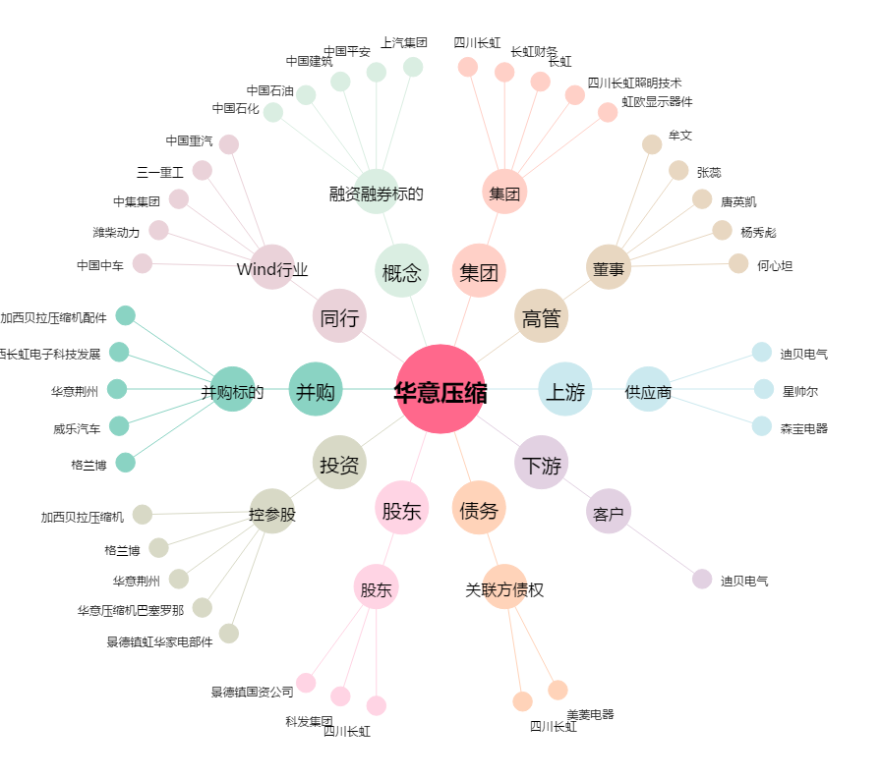
华意压缩[000404.SZ] - 关系概览图

